关系图
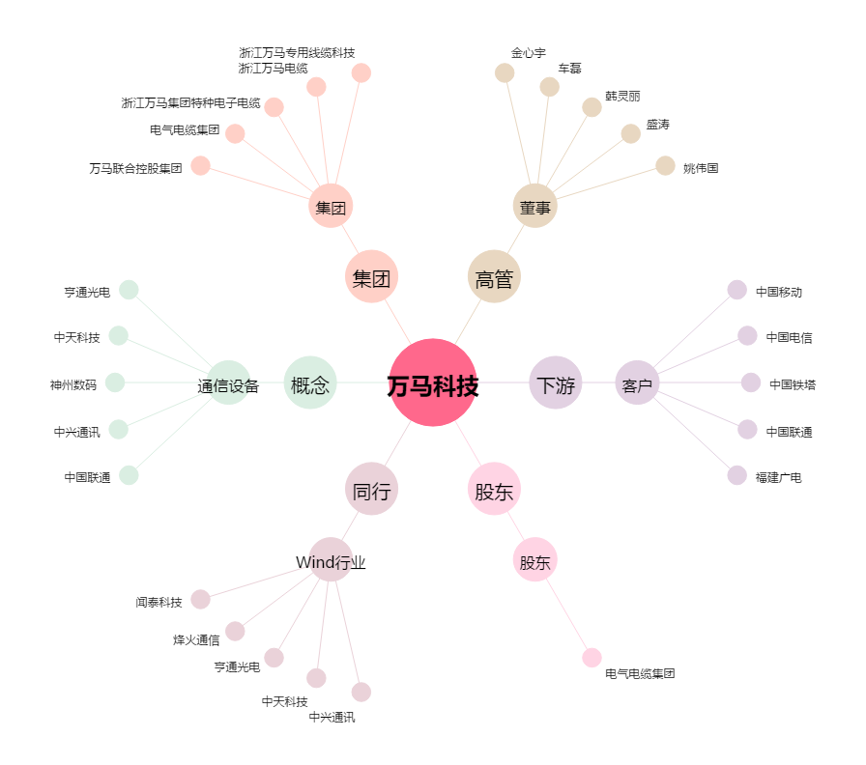
万马科技[300698.SZ] - 关系概览图

